关系图
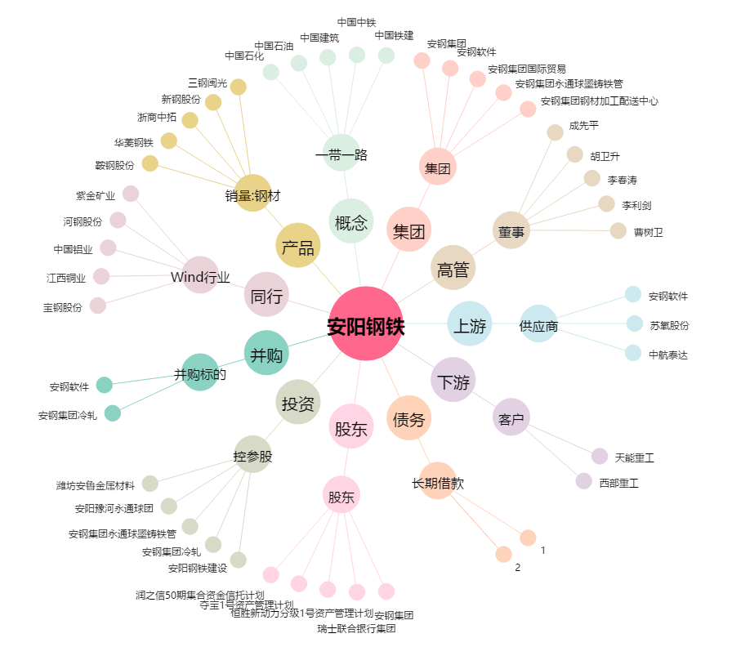
安阳钢铁[600569.SH] - 关系概览图

